外部設計書
外部設計書 |  |  |  |  |  | 画面名 |  | 講師の疑似ページ |  |  |  | 作成者 | 三田祐汰 |  |  | 更新者
 |  |  |  |  |  | システム名 |  | 仮 |  |  |  | 作成日 | 2020-06-04 |  |  | 更新日
 |  |  |  |  |  | 備考 |  | 講師専用のページ

 | 画面設計
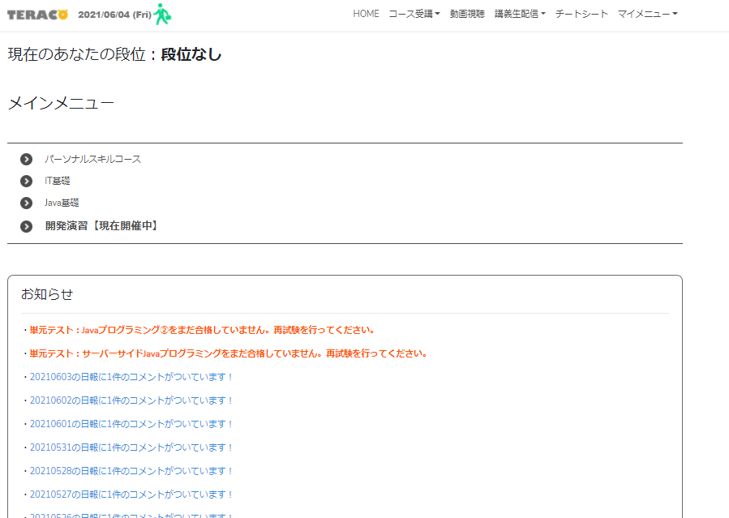
７
１
２
３
４
５
６

８

９

１０

１１

 | 機能設計
 |  |  | ページロード
 |  |  |  | ロード時に、以下の処理を実行する。
 |  |  |  | ログイン状態を判定し、ログイン状態でなければログインページにリダイレクトを行う。

 | 項目定義書

 | No |  | 物理名 |  | 論理名 |  | 画面型 |  | データ型 | min | max | DBテーブル |  | DBカラム | 備考
 |  | 1 | corptitle |  | タイトル |  | Label |  | String
 |  | 2
 |  | 3
 |  | 4
 |  | 5
 |  | 6
 |  | 7
 |  | 8
 |  | 9
 |  | 10
 |  | 11

